RESULTATS-COMPLETS-DGMETRIX
Critérium FNSMR par EQUIPE 2024-25 (14, 15/09/2024 - Saint Christophe de Double)
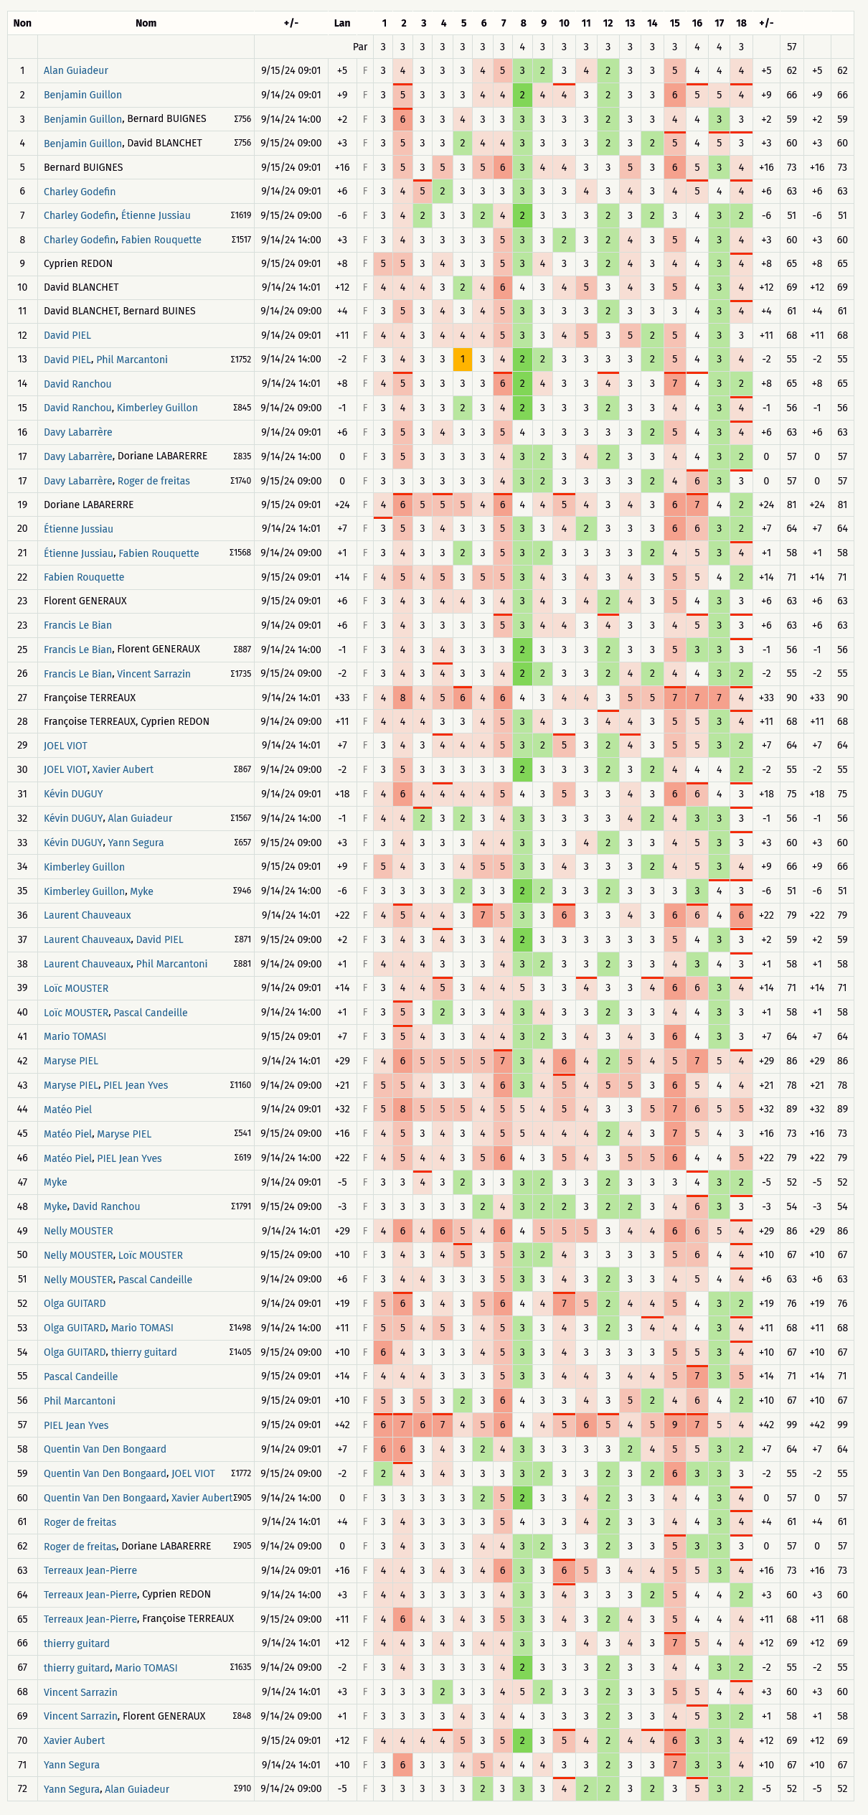
Classement Overall (Discgolfmétrix)
n° | Nom |  | Trou | 1 | 2 | 3 | 4 | 5 | 6 | 7 | 8 | 9 | 10 | 11 | 12 | 13 | 14 | 15 | 16 | 17 | 18 | +/- | 57 | # PAR | Total
 |  |  | PAR | 3 | 3 | 3 | 3 | 3 | 3 | 3 | 4 | 3 | 3 | 3 | 3 | 3 | 3 | 3 | 4 | 4 | 3
35 | Kimberley GUILLON, Myke CARNIEL | 9/14/24 14:00 | -6 | 3 | 3 | 3 | 3 | 2 | 3 | 3 | 2 | 2 | 3 | 3 | 2 | 3 | 3 | 3 | 3 | 4 | 3 | -6 | 51 | -6 | 51
7 | Charley GODEFIN, Étienne JUSSIAU | 9/15/24 09:00 | -6 | 3 | 4 | 2 | 3 | 3 | 2 | 4 | 2 | 3 | 3 | 3 | 2 | 3 | 2 | 3 | 4 | 3 | 2 | -6 | 51 | -6 | 51
72 | Yann SEGURA, Alan GUIADEUR | 9/14/24 09:00 | -5 | 3 | 3 | 3 | 3 | 3 | 2 | 3 | 3 | 3 | 4 | 2 | 2 | 3 | 2 | 3 | 5 | 3 | 2 | -5 | 52 | -5 | 52
47 | Myke CARNIEL | 9/14/24 09:01 | -5 | 3 | 3 | 4 | 3 | 2 | 3 | 3 | 3 | 2 | 3 | 3 | 2 | 3 | 3 | 3 | 4 | 3 | 2 | -5 | 52 | -5 | 52
48 | Myke CARNIEL, David RANCHOU | 9/15/24 09:00 | -3 | 3 | 3 | 3 | 3 | 3 | 2 | 4 | 3 | 2 | 2 | 3 | 2 | 2 | 3 | 4 | 6 | 3 | 3 | -3 | 54 | -3 | 54
30 | JOEL VIOT, Xavier AUBERT | 9/14/24 09:00 | -2 | 3 | 5 | 3 | 3 | 3 | 3 | 3 | 2 | 3 | 3 | 3 | 2 | 3 | 2 | 4 | 4 | 4 | 2 | -2 | 55 | -2 | 55
67 | Thierry GUITARD, Mario TOMASI | 9/14/24 09:00 | -2 | 3 | 4 | 3 | 3 | 3 | 3 | 4 | 2 | 3 | 3 | 3 | 2 | 3 | 3 | 4 | 4 | 3 | 2 | -2 | 55 | -2 | 55
13 | David PIEL, Phil MARCANTONI | 9/14/24 14:00 | -2 | 3 | 4 | 3 | 3 | 1 | 3 | 4 | 2 | 2 | 3 | 3 | 3 | 3 | 2 | 5 | 4 | 3 | 4 | -2 | 55 | -2 | 55
26 | Francis LE BIAN, Vincent SARRAZIN | 9/15/24 09:00 | -2 | 3 | 4 | 3 | 4 | 3 | 3 | 4 | 2 | 2 | 3 | 3 | 2 | 4 | 2 | 4 | 4 | 3 | 2 | -2 | 55 | -2 | 55
59 | Quentin VAN DEN BONGAARD, JOEL VIOT | 9/15/24 09:00 | -2 | 2 | 4 | 3 | 4 | 3 | 3 | 3 | 3 | 2 | 3 | 3 | 2 | 3 | 2 | 6 | 3 | 3 | 3 | -2 | 55 | -2 | 55
15 | David RANCHOU, Kimberley GUILLON | 9/14/24 09:00 | -1 | 3 | 4 | 3 | 3 | 2 | 3 | 4 | 2 | 3 | 3 | 3 | 2 | 3 | 3 | 4 | 4 | 3 | 4 | -1 | 56 | -1 | 56
25 | Francis LE BIAN, Florent GENERAUX | 9/14/24 14:00 | -1 | 3 | 4 | 3 | 4 | 3 | 3 | 3 | 2 | 3 | 3 | 3 | 2 | 3 | 3 | 5 | 3 | 3 | 3 | -1 | 56 | -1 | 56
32 | Kévin DUGUY, Alan GUIADEUR | 9/14/24 14:00 | -1 | 4 | 4 | 2 | 3 | 2 | 3 | 4 | 3 | 3 | 3 | 3 | 3 | 4 | 2 | 4 | 3 | 3 | 3 | -1 | 56 | -1 | 56
62 | Roger DE FREITAS, Doriane LABARERRE | 9/14/24 09:00 | 0 | 3 | 4 | 3 | 3 | 3 | 4 | 4 | 3 | 2 | 3 | 3 | 2 | 3 | 3 | 5 | 3 | 3 | 3 | 0 | 57 | 0 | 57
17 | Davy LABARRERE, Doriane LABARERRE | 9/14/24 14:00 | 0 | 3 | 5 | 3 | 3 | 3 | 3 | 4 | 3 | 2 | 3 | 4 | 2 | 3 | 3 | 4 | 4 | 3 | 2 | 0 | 57 | 0 | 57
60 | Quentin VAN DEN BONGAARD, Xavier AUBERT | 9/14/24 14:00 | 0 | 3 | 3 | 3 | 3 | 3 | 2 | 5 | 2 | 3 | 3 | 4 | 2 | 3 | 3 | 4 | 4 | 3 | 4 | 0 | 57 | 0 | 57
17 | Davy LABARRERE, Roger DE FREITAS | 9/15/24 09:00 | 0 | 3 | 3 | 3 | 3 | 3 | 3 | 4 | 3 | 2 | 3 | 3 | 3 | 3 | 2 | 4 | 6 | 3 | 3 | 0 | 57 | 0 | 57
21 | Étienne JUSSIAU, Fabien ROUQUETTE | 9/14/24 09:00 | 1 | 3 | 4 | 3 | 3 | 2 | 3 | 5 | 3 | 2 | 3 | 3 | 3 | 3 | 2 | 4 | 5 | 3 | 4 | 1 | 58 | 1 | 58
38 | Laurent CHAUVEAUX, Phil MARCANTONI | 9/14/24 09:00 | 1 | 4 | 4 | 4 | 3 | 3 | 3 | 4 | 3 | 2 | 3 | 3 | 2 | 3 | 3 | 4 | 3 | 4 | 3 | 1 | 58 | 1 | 58
69 | Vincent SARRAZIN, Florent GENERAUX | 9/14/24 09:00 | 1 | 3 | 3 | 3 | 3 | 4 | 3 | 4 | 4 | 3 | 3 | 3 | 2 | 3 | 3 | 4 | 5 | 3 | 2 | 1 | 58 | 1 | 58
40 | Loïc MOUSTER, Pascal CANDEILLE | 9/14/24 14:00 | 1 | 3 | 5 | 3 | 2 | 3 | 3 | 4 | 3 | 4 | 3 | 3 | 2 | 3 | 3 | 4 | 4 | 3 | 3 | 1 | 58 | 1 | 58
3 | Benjamin GUILLON, Bernard BUIGNES | 9/14/24 14:00 | 2 | 3 | 6 | 3 | 3 | 4 | 3 | 3 | 3 | 3 | 3 | 3 | 2 | 3 | 3 | 4 | 4 | 3 | 3 | 2 | 59 | 2 | 59
37 | Laurent CHAUVEAUX, David PIEL | 9/15/24 09:00 | 2 | 3 | 4 | 3 | 4 | 3 | 3 | 4 | 2 | 3 | 3 | 3 | 3 | 3 | 3 | 5 | 4 | 3 | 3 | 2 | 59 | 2 | 59
8 | Charley GODEFIN, Fabien ROUQUETTE | 9/14/24 14:00 | 3 | 3 | 4 | 3 | 3 | 3 | 3 | 5 | 3 | 3 | 2 | 3 | 2 | 4 | 3 | 5 | 4 | 3 | 4 | 3 | 60 | 3 | 60
64 | TERREAUX Jean-Pierre, Cyprien REDON | 9/14/24 14:00 | 3 | 4 | 4 | 3 | 3 | 3 | 3 | 4 | 3 | 3 | 4 | 3 | 3 | 3 | 2 | 5 | 4 | 4 | 2 | 3 | 60 | 3 | 60
68 | Vincent SARRAZIN | 9/14/24 14:01 | 3 | 3 | 3 | 3 | 2 | 3 | 3 | 4 | 5 | 2 | 3 | 3 | 2 | 3 | 3 | 5 | 5 | 4 | 4 | 3 | 60 | 3 | 60
4 | Benjamin GUILLON, David BLANCHET | 9/15/24 09:00 | 3 | 3 | 5 | 3 | 3 | 2 | 4 | 4 | 3 | 3 | 3 | 3 | 2 | 3 | 2 | 5 | 4 | 5 | 3 | 3 | 60 | 3 | 60
33 | Kévin DUGUY, Yann SEGURA | 9/15/24 09:00 | 3 | 3 | 4 | 3 | 3 | 3 | 4 | 4 | 3 | 3 | 3 | 4 | 2 | 3 | 3 | 4 | 5 | 3 | 3 | 3 | 60 | 3 | 60
11 | David BLANCHET, Bernard BUINES | 9/14/24 09:00 | 4 | 3 | 5 | 3 | 4 | 3 | 4 | 5 | 3 | 3 | 3 | 3 | 2 | 3 | 3 | 3 | 4 | 3 | 4 | 4 | 61 | 4 | 61
61 | Roger DE FREITAS | 9/14/24 14:01 | 4 | 3 | 4 | 3 | 3 | 3 | 3 | 5 | 4 | 3 | 3 | 4 | 2 | 3 | 3 | 4 | 4 | 3 | 4 | 4 | 61 | 4 | 61
1 | Alan GUIADEUR | 9/15/24 09:01 | 5 | 3 | 4 | 3 | 3 | 3 | 4 | 5 | 3 | 2 | 3 | 4 | 2 | 3 | 3 | 5 | 4 | 4 | 4 | 5 | 62 | 5 | 62
51 | Nelly MOUSTER, Pascal CANDEILLE | 9/14/24 09:00 | 6 | 3 | 4 | 4 | 3 | 3 | 3 | 5 | 3 | 3 | 4 | 3 | 2 | 3 | 3 | 4 | 5 | 4 | 4 | 6 | 63 | 6 | 63
6 | Charley GODEFIN | 9/14/24 09:01 | 6 | 3 | 4 | 5 | 2 | 3 | 3 | 3 | 3 | 3 | 3 | 4 | 3 | 4 | 3 | 4 | 5 | 4 | 4 | 6 | 63 | 6 | 63
16 | Davy LABARRERE | 9/14/24 09:01 | 6 | 3 | 5 | 3 | 4 | 3 | 3 | 5 | 4 | 3 | 3 | 3 | 3 | 3 | 2 | 5 | 4 | 3 | 4 | 6 | 63 | 6 | 63
23 | Francis LE BIAN | 9/14/24 09:01 | 6 | 3 | 4 | 3 | 3 | 3 | 3 | 5 | 3 | 4 | 4 | 3 | 4 | 3 | 3 | 4 | 5 | 3 | 3 | 6 | 63 | 6 | 63
23 | Florent GENERAUX | 9/15/24 09:01 | 6 | 3 | 4 | 3 | 4 | 4 | 3 | 4 | 3 | 4 | 3 | 4 | 2 | 4 | 3 | 5 | 4 | 3 | 3 | 6 | 63 | 6 | 63
58 | Quentin VAN DEN BONGAARD | 9/14/24 09:01 | 7 | 6 | 6 | 3 | 4 | 3 | 2 | 4 | 3 | 3 | 3 | 3 | 3 | 2 | 4 | 5 | 5 | 3 | 2 | 7 | 64 | 7 | 64
20 | Étienne JUSSIAU | 9/14/24 14:01 | 7 | 3 | 5 | 3 | 4 | 3 | 3 | 5 | 3 | 3 | 4 | 2 | 3 | 3 | 3 | 6 | 6 | 3 | 2 | 7 | 64 | 7 | 64
29 | JOEL VIOT | 9/14/24 14:01 | 7 | 3 | 4 | 3 | 4 | 4 | 4 | 5 | 3 | 2 | 5 | 3 | 2 | 4 | 3 | 5 | 5 | 3 | 2 | 7 | 64 | 7 | 64
41 | Mario TOMASI | 9/15/24 09:01 | 7 | 3 | 5 | 4 | 3 | 3 | 4 | 4 | 3 | 2 | 3 | 4 | 3 | 4 | 3 | 6 | 4 | 3 | 3 | 7 | 64 | 7 | 64
14 | David RANCHOU | 9/14/24 14:01 | 8 | 4 | 5 | 3 | 3 | 3 | 3 | 6 | 2 | 4 | 3 | 3 | 4 | 3 | 3 | 7 | 4 | 3 | 2 | 8 | 65 | 8 | 65
9 | Cyprien REDON | 9/15/24 09:01 | 8 | 5 | 5 | 3 | 4 | 3 | 3 | 5 | 3 | 4 | 3 | 3 | 2 | 4 | 3 | 4 | 4 | 3 | 4 | 8 | 65 | 8 | 65
2 | Benjamin GUILLON | 9/14/24 09:01 | 9 | 3 | 5 | 3 | 3 | 3 | 4 | 4 | 2 | 4 | 4 | 3 | 2 | 3 | 3 | 6 | 5 | 5 | 4 | 9 | 66 | 9 | 66
34 | Kimberley GUILLON | 9/15/24 09:01 | 9 | 5 | 4 | 3 | 3 | 4 | 5 | 5 | 3 | 3 | 4 | 3 | 3 | 3 | 2 | 4 | 5 | 3 | 4 | 9 | 66 | 9 | 66
71 | Yann SEGURA | 9/14/24 14:01 | 10 | 3 | 6 | 3 | 3 | 4 | 5 | 4 | 4 | 4 | 3 | 3 | 2 | 3 | 3 | 7 | 3 | 3 | 4 | 10 | 67 | 10 | 67
50 | Nelly MOUSTER, Loïc MOUSTER | 9/15/24 09:00 | 10 | 3 | 4 | 3 | 4 | 5 | 3 | 5 | 3 | 2 | 4 | 3 | 3 | 3 | 3 | 5 | 6 | 4 | 4 | 10 | 67 | 10 | 67
54 | Olga GUITARD, Thierry GUITARD | 9/15/24 09:00 | 10 | 6 | 4 | 3 | 3 | 3 | 4 | 5 | 3 | 3 | 4 | 3 | 3 | 3 | 3 | 5 | 5 | 3 | 4 | 10 | 67 | 10 | 67
56 | Phil MARCANTONI | 9/15/24 09:01 | 10 | 5 | 3 | 5 | 3 | 2 | 3 | 6 | 4 | 3 | 3 | 4 | 3 | 5 | 2 | 4 | 6 | 4 | 2 | 10 | 67 | 10 | 67
28 | Françoise TERREAUX, Cyprien REDON | 9/14/24 09:00 | 11 | 4 | 4 | 4 | 3 | 3 | 4 | 5 | 3 | 4 | 3 | 3 | 4 | 4 | 3 | 5 | 5 | 3 | 4 | 11 | 68 | 11 | 68
12 | David PIEL | 9/14/24 09:01 | 11 | 4 | 4 | 3 | 4 | 4 | 4 | 5 | 3 | 3 | 4 | 5 | 3 | 5 | 2 | 5 | 4 | 3 | 3 | 11 | 68 | 11 | 68
53 | Olga GUITARD, Mario TOMASI | 9/14/24 14:00 | 11 | 5 | 5 | 4 | 5 | 3 | 4 | 5 | 3 | 3 | 4 | 3 | 2 | 3 | 4 | 4 | 4 | 3 | 4 | 11 | 68 | 11 | 68
65 | TERREAUX Jean-Pierre, Françoise TERREAUX | 9/15/24 09:00 | 11 | 4 | 6 | 4 | 3 | 4 | 3 | 5 | 3 | 3 | 4 | 3 | 2 | 4 | 3 | 5 | 4 | 4 | 4 | 11 | 68 | 11 | 68
10 | David BLANCHET | 9/14/24 14:01 | 12 | 4 | 4 | 4 | 3 | 2 | 4 | 6 | 4 | 3 | 4 | 5 | 3 | 4 | 3 | 5 | 4 | 3 | 4 | 12 | 69 | 12 | 69
66 | Thierry GUITARD | 9/14/24 14:01 | 12 | 4 | 4 | 3 | 4 | 3 | 4 | 4 | 3 | 3 | 3 | 4 | 3 | 4 | 3 | 7 | 5 | 4 | 4 | 12 | 69 | 12 | 69
70 | Xavier AUBERT | 9/15/24 09:01 | 12 | 4 | 4 | 4 | 4 | 5 | 3 | 5 | 2 | 3 | 5 | 4 | 2 | 4 | 4 | 6 | 3 | 3 | 4 | 12 | 69 | 12 | 69
39 | Loïc MOUSTER | 9/14/24 09:01 | 14 | 3 | 4 | 4 | 5 | 3 | 4 | 4 | 5 | 3 | 3 | 4 | 3 | 3 | 4 | 6 | 6 | 3 | 4 | 14 | 71 | 14 | 71
22 | Fabien ROUQUETTE | 9/15/24 09:01 | 14 | 4 | 5 | 4 | 5 | 3 | 5 | 5 | 3 | 4 | 3 | 4 | 3 | 4 | 3 | 5 | 5 | 4 | 2 | 14 | 71 | 14 | 71
55 | Pascal CANDEILLE | 9/15/24 09:01 | 14 | 4 | 4 | 4 | 3 | 3 | 3 | 5 | 3 | 3 | 4 | 4 | 3 | 4 | 4 | 5 | 7 | 3 | 5 | 14 | 71 | 14 | 71
63 | TERREAUX Jean-Pierre | 9/14/24 09:01 | 16 | 4 | 4 | 3 | 4 | 3 | 4 | 6 | 3 | 3 | 6 | 5 | 3 | 4 | 4 | 5 | 5 | 3 | 4 | 16 | 73 | 16 | 73
45 | Matéo PIEL, Maryse PIEL | 9/15/24 09:00 | 16 | 4 | 5 | 3 | 4 | 3 | 4 | 5 | 5 | 4 | 4 | 4 | 2 | 4 | 3 | 7 | 5 | 4 | 3 | 16 | 73 | 16 | 73
5 | Bernard BUIGNES | 9/15/24 09:01 | 16 | 3 | 5 | 3 | 5 | 3 | 5 | 6 | 3 | 4 | 4 | 3 | 3 | 5 | 3 | 6 | 5 | 3 | 4 | 16 | 73 | 16 | 73
31 | Kévin DUGUY | 9/14/24 09:01 | 18 | 4 | 6 | 4 | 4 | 4 | 4 | 5 | 4 | 3 | 5 | 3 | 3 | 4 | 3 | 6 | 6 | 4 | 3 | 18 | 75 | 18 | 75
52 | Olga GUITARD | 9/14/24 09:01 | 19 | 5 | 6 | 3 | 4 | 3 | 5 | 6 | 4 | 4 | 7 | 5 | 2 | 4 | 4 | 5 | 4 | 3 | 2 | 19 | 76 | 19 | 76
43 | Maryse PIEL, PIEL Jean Yves | 9/14/24 09:00 | 21 | 5 | 5 | 4 | 3 | 3 | 4 | 6 | 3 | 4 | 5 | 4 | 5 | 5 | 3 | 6 | 5 | 4 | 4 | 21 | 78 | 21 | 78
46 | Matéo PIEL, PIEL Jean Yves | 9/14/24 14:00 | 22 | 4 | 5 | 4 | 4 | 3 | 5 | 6 | 4 | 3 | 5 | 4 | 3 | 5 | 5 | 6 | 4 | 4 | 5 | 22 | 79 | 22 | 79
36 | Laurent CHAUVEAUX | 9/14/24 14:01 | 22 | 4 | 5 | 4 | 4 | 3 | 7 | 5 | 3 | 3 | 6 | 3 | 3 | 4 | 3 | 6 | 6 | 4 | 6 | 22 | 79 | 22 | 79
19 | Doriane LABARERRE | 9/15/24 09:01 | 24 | 4 | 6 | 5 | 5 | 5 | 4 | 6 | 4 | 4 | 5 | 4 | 3 | 4 | 3 | 6 | 7 | 4 | 2 | 24 | 81 | 24 | 81
42 | Maryse PIEL | 9/14/24 14:01 | 29 | 4 | 6 | 5 | 5 | 5 | 5 | 7 | 3 | 4 | 6 | 4 | 2 | 5 | 4 | 5 | 7 | 5 | 4 | 29 | 86 | 29 | 86
49 | Nelly MOUSTER | 9/14/24 14:01 | 29 | 4 | 6 | 4 | 6 | 5 | 4 | 6 | 4 | 5 | 5 | 5 | 3 | 4 | 4 | 6 | 6 | 5 | 4 | 29 | 86 | 29 | 86
44 | Matéo PIEL | 9/14/24 09:01 | 32 | 5 | 8 | 5 | 5 | 5 | 4 | 5 | 5 | 4 | 5 | 4 | 3 | 3 | 5 | 7 | 6 | 5 | 5 | 32 | 89 | 32 | 89
27 | Françoise TERREAUX | 9/14/24 14:01 | 33 | 4 | 8 | 4 | 5 | 6 | 4 | 6 | 4 | 3 | 4 | 4 | 3 | 5 | 5 | 7 | 7 | 7 | 4 | 33 | 90 | 33 | 90
57 | PIEL Jean Yves | 9/15/24 09:01 | 42 | 6 | 7 | 6 | 7 | 4 | 5 | 6 | 4 | 4 | 5 | 6 | 5 | 4 | 5 | 9 | 7 | 5 | 4 | 42 | 99 | 42 | 99

SIMPLE R1
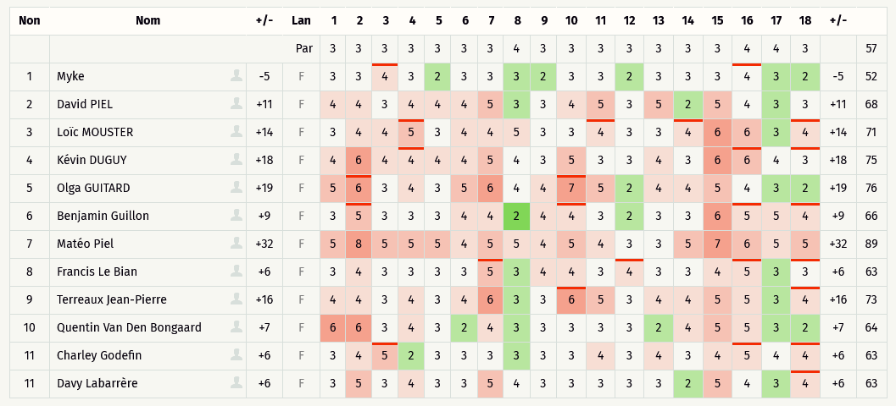
Critérium FNSMR par EQUIPE 2024-25 (14, 15/09/2024 - Saint Christophe de Double)

Classement SIMPLE Ronde 1 (Discgolfmétrix)
Rang | Nom | Trous | 1 | 2 | 3 | 4 | 5 | 6 | 7 | 8 | 9 | 10 | 11 | 12 | 13 | 14 | 15 | 16 | 17 | 18 | +/- | Sum | # PAR | Total | Kimberley GUILLON-CARNIEL | 383480 | Myke CARNIEL | 383482 | David RANCHOU | 395385 | 1 | MIXTE
 | en vert les licenciés FNSMR | PAR | 3 | 3 | 3 | 3 | 3 | 3 | 3 | 4 | 3 | 3 | 3 | 3 | 3 | 3 | 3 | 4 | 4 | 3 |  | 57 |  |  | Kévin DUGUY (n°633788) | (2023/24) | Yann SEGURA (n°555425) | (2023/24) | Alan GUIADEUR | NON | 0 | HOMMES
1 | Myke CARNIEL | -5 | 3 | 3 | 4 | 3 | 2 | 3 | 3 | 3 | 2 | 3 | 3 | 2 | 3 | 3 | 3 | 4 | 3 | 2 | -5 | 52 | -5 | 52 | Laurent CHAUVEAUX | 633467 | Philippe MARCANTONI | 428223 | David PIEL | 166464 | 1 | HOMMES
2 | Charley GODEFIN | 6 | 3 | 4 | 5 | 2 | 3 | 3 | 3 | 3 | 3 | 3 | 4 | 3 | 4 | 3 | 4 | 5 | 4 | 4 | 6 | 63 | 6 | 63 | Olga GUITARD (n°486436) | (2021/22) | Thierry GUITARD (n° 489219) | (2019/20) | Mario TOMASI | 405185 | 0 | MIXTE
2 | Davy LABARRERE | 6 | 3 | 5 | 3 | 4 | 3 | 3 | 5 | 4 | 3 | 3 | 3 | 3 | 3 | 2 | 5 | 4 | 3 | 4 | 6 | 63 | 6 | 63 | Benjamin GUILLON | 485978 | David BLANCHET | 306956 | Bernard BUIGNES | NON | 1 | HOMMES
2 | Francis LE BIAN | 6 | 3 | 4 | 3 | 3 | 3 | 3 | 5 | 3 | 4 | 4 | 3 | 4 | 3 | 3 | 4 | 5 | 3 | 3 | 6 | 63 | 6 | 63 | Maryse PIEL (n°485985) | (2019/20) | Matéo PIEL | 633468 | Jean Yves PIEL (n°485986) | (2019/20) | 0 | MIXTE
5 | Quentin VAN DEN BONGAARD | 7 | 6 | 6 | 3 | 4 | 3 | 2 | 4 | 3 | 3 | 3 | 3 | 3 | 2 | 4 | 5 | 5 | 3 | 2 | 7 | 64 | 7 | 64 | Francis LE BIAN | NON | Vincent SARRAZIN | NON | Florent GENERAUX (n° 567942) | (2021/22) | 0 | HOMMES
6 | Benjamin GUILLON | 9 | 3 | 5 | 3 | 3 | 3 | 4 | 4 | 2 | 4 | 4 | 3 | 2 | 3 | 3 | 6 | 5 | 5 | 4 | 9 | 66 | 9 | 66 | Jean-Pierre TERRAUX | 135802 | Françoise TERREAUX | 135800 | Cyprien REDON | 632393 | 1 | MIXTE
7 | David PIEL | 11 | 4 | 4 | 3 | 4 | 4 | 4 | 5 | 3 | 3 | 4 | 5 | 3 | 5 | 2 | 5 | 4 | 3 | 3 | 11 | 68 | 11 | 68 | Nicolas ROBIN (n° 367688) | NON | Mickaël LAGOUEYTE (n° 553061) | (2019/20) | Jérôme VINACUA (n° 536251) | (2019/20) | 0 | HOMMES
8 | Loïc MOUSTER | 14 | 3 | 4 | 4 | 5 | 3 | 4 | 4 | 5 | 3 | 3 | 4 | 3 | 3 | 4 | 6 | 6 | 3 | 4 | 14 | 71 | 14 | 71 | Loïc MOUSTER (n° 580069) | (2023/24) | Nelly MOUSTER (n° 580070) | (2023/24) | Pascal CANDEILLE | NON | 0 | MIXTE
9 | Jean-Pierre TERREAUX | 16 | 4 | 4 | 3 | 4 | 3 | 4 | 6 | 3 | 3 | 6 | 5 | 3 | 4 | 4 | 5 | 5 | 3 | 4 | 16 | 73 | 16 | 73 | Quentin VAN DEN BONGAARD (n° 556483) | (2019/20) | Joël VIOT (n° 605199) | (2022/23) | Xavier AUBERT | NON | 0 | HOMMES
10 | Kévin DUGUY | 18 | 4 | 6 | 4 | 4 | 4 | 4 | 5 | 4 | 3 | 5 | 3 | 3 | 4 | 3 | 6 | 6 | 4 | 3 | 18 | 75 | 18 | 75 | Charley GODEFIN | NON | Etienne JUSSIAU (n° 618458) | (2023/24) | Fabien ROUQUETTE (n° 278658) | (2023/24) | 0 | HOMMES
11 | Olga GUITARD | 19 | 5 | 6 | 3 | 4 | 3 | 5 | 6 | 4 | 4 | 7 | 5 | 2 | 4 | 4 | 5 | 4 | 3 | 2 | 19 | 76 | 19 | 76 | Davy Labarrère | NON | Doriane LABARERRE | NON | Roger de Freitas (n° 536164) | (2019/20) | 0 | MIXTE
12 | Matéo PIEL | 32 | 5 | 8 | 5 | 5 | 5 | 4 | 5 | 5 | 4 | 5 | 4 | 3 | 3 | 5 | 7 | 6 | 5 | 5 | 32 | 89 | 32 | 89

SIMPLE R2
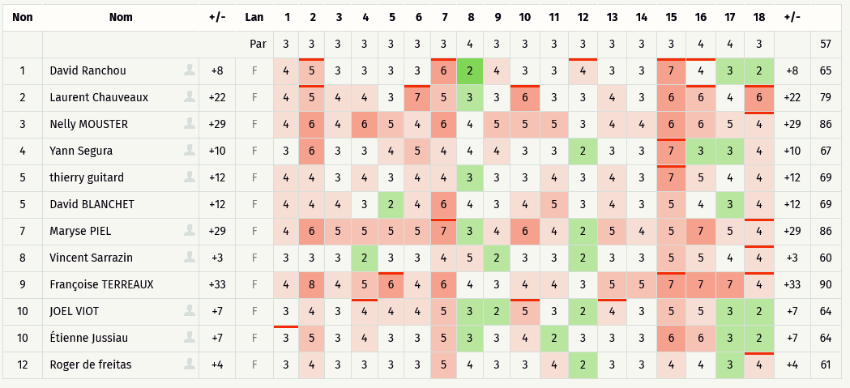
Critérium FNSMR par EQUIPE 2024-25 (14, 15/09/2024 - Saint Christophe de Double)

Classement SIMPLE Ronde 2 (Discgolfmétrix)
Rang | Nom | Trous | 1 | 2 | 3 | 4 | 5 | 6 | 7 | 8 | 9 | 10 | 11 | 12 | 13 | 14 | 15 | 16 | 17 | 18 | +/- | Sum | # PAR | Total | Kimberley GUILLON-CARNIEL | 383480 | Myke CARNIEL | 383482 | David RANCHOU | 395385 | 1 | MIXTE
 | en vert les licenciés FNSMR | PAR | 3 | 3 | 3 | 3 | 3 | 3 | 3 | 4 | 3 | 3 | 3 | 3 | 3 | 3 | 3 | 4 | 4 | 3 |  | 57 |  |  | Kévin DUGUY (n°633788) | (2023/24) | Yann SEGURA (n°555425) | (2023/24) | Alan GUIADEUR | NON | 0 | HOMMES
1 | Vincent SARRAZIN | 3 | 3 | 3 | 3 | 2 | 3 | 3 | 4 | 5 | 2 | 3 | 3 | 2 | 3 | 3 | 5 | 5 | 4 | 4 | 3 | 60 | 3 | 60 | Laurent CHAUVEAUX | 633467 | Philippe MARCANTONI | 428223 | David PIEL | 166464 | 1 | HOMMES
2 | Roger DE FREITAS | 4 | 3 | 4 | 3 | 3 | 3 | 3 | 5 | 4 | 3 | 3 | 4 | 2 | 3 | 3 | 4 | 4 | 3 | 4 | 4 | 61 | 4 | 61 | Olga GUITARD (n°486436) | (2021/22) | Thierry GUITARD (n° 489219) | (2019/20) | Mario TOMASI | 405185 | 0 | MIXTE
3 | Étienne JUSSIAU | 7 | 3 | 5 | 3 | 4 | 3 | 3 | 5 | 3 | 3 | 4 | 2 | 3 | 3 | 3 | 6 | 6 | 3 | 2 | 7 | 64 | 7 | 64 | Benjamin GUILLON | 485978 | David BLANCHET | 306956 | Bernard BUIGNES | NON | 1 | HOMMES
3 | Joël VIOT | 7 | 3 | 4 | 3 | 4 | 4 | 4 | 5 | 3 | 2 | 5 | 3 | 2 | 4 | 3 | 5 | 5 | 3 | 2 | 7 | 64 | 7 | 64 | Maryse PIEL (n°485985) | (2019/20) | Matéo PIEL | 633468 | Jean Yves PIEL (n°485986) | (2019/20) | 0 | MIXTE
5 | David RANCHOU | 8 | 4 | 5 | 3 | 3 | 3 | 3 | 6 | 2 | 4 | 3 | 3 | 4 | 3 | 3 | 7 | 4 | 3 | 2 | 8 | 65 | 8 | 65 | Francis LE BIAN | NON | Vincent SARRAZIN | NON | Florent GENERAUX (n° 567942) | (2021/22) | 0 | HOMMES
6 | Yann SEGURA | 10 | 3 | 6 | 3 | 3 | 4 | 5 | 4 | 4 | 4 | 3 | 3 | 2 | 3 | 3 | 7 | 3 | 3 | 4 | 10 | 67 | 10 | 67 | Jean-Pierre TERRAUX | 135802 | Françoise TERREAUX | 135800 | Cyprien REDON | 632393 | 1 | MIXTE
7 | David BLANCHET | 12 | 4 | 4 | 4 | 3 | 2 | 4 | 6 | 4 | 3 | 4 | 5 | 3 | 4 | 3 | 5 | 4 | 3 | 4 | 12 | 69 | 12 | 69 | Nicolas ROBIN (n° 367688) | NON | Mickaël LAGOUEYTE (n° 553061) | (2019/20) | Jérôme VINACUA (n° 536251) | (2019/20) | 0 | HOMMES
7 | Thierry GUITARD | 12 | 4 | 4 | 3 | 4 | 3 | 4 | 4 | 3 | 3 | 3 | 4 | 3 | 4 | 3 | 7 | 5 | 4 | 4 | 12 | 69 | 12 | 69 | Loïc MOUSTER (n° 580069) | (2023/24) | Nelly MOUSTER (n° 580070) | (2023/24) | Pascal CANDEILLE | NON | 0 | MIXTE
9 | Laurent CHAUVEAUX | 22 | 4 | 5 | 4 | 4 | 3 | 7 | 5 | 3 | 3 | 6 | 3 | 3 | 4 | 3 | 6 | 6 | 4 | 6 | 22 | 79 | 22 | 79 | Quentin VAN DEN BONGAARD (n° 556483) | (2019/20) | Joël VIOT (n° 605199) | (2022/23) | Xavier AUBERT | NON | 0 | HOMMES
10 | Maryse PIEL | 29 | 4 | 6 | 5 | 5 | 5 | 5 | 7 | 3 | 4 | 6 | 4 | 2 | 5 | 4 | 5 | 7 | 5 | 4 | 29 | 86 | 29 | 86 | Charley GODEFIN | NON | Etienne JUSSIAU (n° 618458) | (2023/24) | Fabien ROUQUETTE (n° 278658) | (2023/24) | 0 | HOMMES
10 | Nelly MOUSTER | 29 | 4 | 6 | 4 | 6 | 5 | 4 | 6 | 4 | 5 | 5 | 5 | 3 | 4 | 4 | 6 | 6 | 5 | 4 | 29 | 86 | 29 | 86 | Davy Labarrère | NON | Doriane LABARERRE | NON | Roger de Freitas (n° 536164) | (2019/20) | 0 | MIXTE
12 | Françoise TERREAUX | 33 | 4 | 8 | 4 | 5 | 6 | 4 | 6 | 4 | 3 | 4 | 4 | 3 | 5 | 5 | 7 | 7 | 7 | 4 | 33 | 90 | 33 | 90

SIMPLE R3
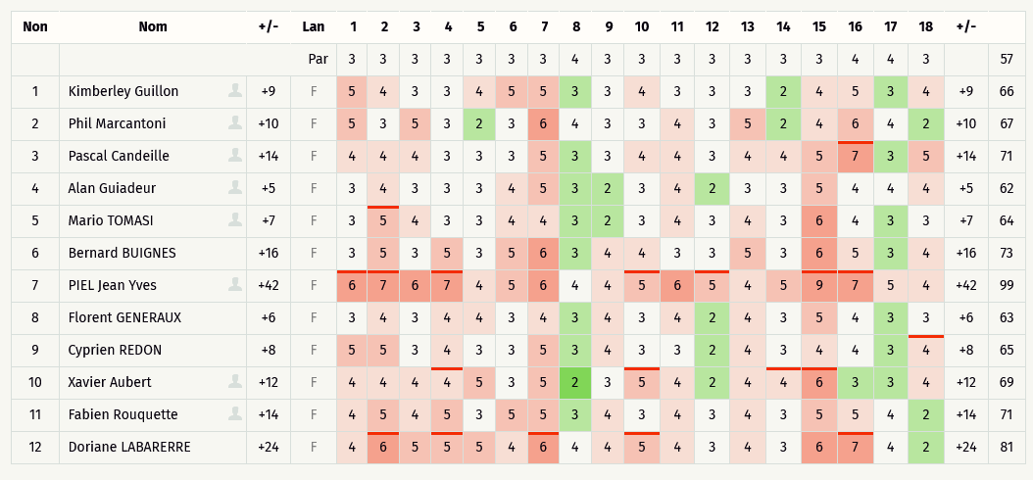
Critérium FNSMR par EQUIPE 2024-25 (14, 15/09/2024 - Saint Christophe de Double)

Classement SIMPLE Ronde 3 (Discgolfmétrix)
Rang | Nom | Trous | 1 | 2 | 3 | 4 | 5 | 6 | 7 | 8 | 9 | 10 | 11 | 12 | 13 | 14 | 15 | 16 | 17 | 18 | +/- | Sum | # PAR | Total | Kimberley GUILLON-CARNIEL | 383480 | Myke CARNIEL | 383482 | David RANCHOU | 395385 | 1 | MIXTE
 | en vert les licenciés FNSMR | PAR | 3 | 3 | 3 | 3 | 3 | 3 | 3 | 4 | 3 | 3 | 3 | 3 | 3 | 3 | 3 | 4 | 4 | 3 |  | 57 |  |  | Kévin DUGUY (n°633788) | (2023/24) | Yann SEGURA (n°555425) | (2023/24) | Alan GUIADEUR | NON | 0 | HOMMES
1 | Alan GUIADEUR | 5 | 3 | 4 | 3 | 3 | 3 | 4 | 5 | 3 | 2 | 3 | 4 | 2 | 3 | 3 | 5 | 4 | 4 | 4 | 5 | 62 | 5 | 62 | Laurent CHAUVEAUX | 633467 | Philippe MARCANTONI | 428223 | David PIEL | 166464 | 1 | HOMMES
2 | Florent GENERAUX | 6 | 3 | 4 | 3 | 4 | 4 | 3 | 4 | 3 | 4 | 3 | 4 | 2 | 4 | 3 | 5 | 4 | 3 | 3 | 6 | 63 | 6 | 63 | Olga GUITARD (n°486436) | (2021/22) | Thierry GUITARD (n° 489219) | (2019/20) | Mario TOMASI | 405185 | 0 | MIXTE
3 | Mario TOMASI | 7 | 3 | 5 | 4 | 3 | 3 | 4 | 4 | 3 | 2 | 3 | 4 | 3 | 4 | 3 | 6 | 4 | 3 | 3 | 7 | 64 | 7 | 64 | Benjamin GUILLON | 485978 | David BLANCHET | 306956 | Bernard BUIGNES | NON | 1 | HOMMES
4 | Cyprien REDON | 8 | 5 | 5 | 3 | 4 | 3 | 3 | 5 | 3 | 4 | 3 | 3 | 2 | 4 | 3 | 4 | 4 | 3 | 4 | 8 | 65 | 8 | 65 | Maryse PIEL (n°485985) | (2019/20) | Matéo PIEL | 633468 | Jean Yves PIEL (n°485986) | (2019/20) | 0 | MIXTE
5 | Kimberley GUILLON-CARNIEL | 9 | 5 | 4 | 3 | 3 | 4 | 5 | 5 | 3 | 3 | 4 | 3 | 3 | 3 | 2 | 4 | 5 | 3 | 4 | 9 | 66 | 9 | 66 | Francis LE BIAN | NON | Vincent SARRAZIN | NON | Florent GENERAUX (n° 567942) | (2021/22) | 0 | HOMMES
6 | Phil MARCANTONI | 10 | 5 | 3 | 5 | 3 | 2 | 3 | 6 | 4 | 3 | 3 | 4 | 3 | 5 | 2 | 4 | 6 | 4 | 2 | 10 | 67 | 10 | 67 | Jean-Pierre TERRAUX | 135802 | Françoise TERREAUX | 135800 | Cyprien REDON | 632393 | 1 | MIXTE
7 | Xavier AUBERT | 12 | 4 | 4 | 4 | 4 | 5 | 3 | 5 | 2 | 3 | 5 | 4 | 2 | 4 | 4 | 6 | 3 | 3 | 4 | 12 | 69 | 12 | 69 | Nicolas ROBIN (n° 367688) | NON | Mickaël LAGOUEYTE (n° 553061) | (2019/20) | Jérôme VINACUA (n° 536251) | (2019/20) | 0 | HOMMES
8 | Fabien ROUQUETTE | 14 | 4 | 5 | 4 | 5 | 3 | 5 | 5 | 3 | 4 | 3 | 4 | 3 | 4 | 3 | 5 | 5 | 4 | 2 | 14 | 71 | 14 | 71 | Loïc MOUSTER (n° 580069) | (2023/24) | Nelly MOUSTER (n° 580070) | (2023/24) | Pascal CANDEILLE | NON | 0 | MIXTE
8 | Pascal CANDEILLE | 14 | 4 | 4 | 4 | 3 | 3 | 3 | 5 | 3 | 3 | 4 | 4 | 3 | 4 | 4 | 5 | 7 | 3 | 5 | 14 | 71 | 14 | 71 | Quentin VAN DEN BONGAARD (n° 556483) | (2019/20) | Joël VIOT (n° 605199) | (2022/23) | Xavier AUBERT | NON | 0 | HOMMES
10 | Bernard BUINES | 16 | 3 | 5 | 3 | 5 | 3 | 5 | 6 | 3 | 4 | 4 | 3 | 3 | 5 | 3 | 6 | 5 | 3 | 4 | 16 | 73 | 16 | 73 | Charley GODEFIN | NON | Etienne JUSSIAU (n° 618458) | (2023/24) | Fabien ROUQUETTE (n° 278658) | (2023/24) | 0 | HOMMES
11 | Doriane LABARERRE | 24 | 4 | 6 | 5 | 5 | 5 | 4 | 6 | 4 | 4 | 5 | 4 | 3 | 4 | 3 | 6 | 7 | 4 | 2 | 24 | 81 | 24 | 81 | Davy Labarrère | NON | Doriane LABARERRE | NON | Roger de Freitas (n° 536164) | (2019/20) | 0 | MIXTE
12 | Jean Yves PIEL | 42 | 6 | 7 | 6 | 7 | 4 | 5 | 6 | 4 | 4 | 5 | 6 | 5 | 4 | 5 | 9 | 7 | 5 | 4 | 42 | 99 | 42 | 99

DOUBLE R1
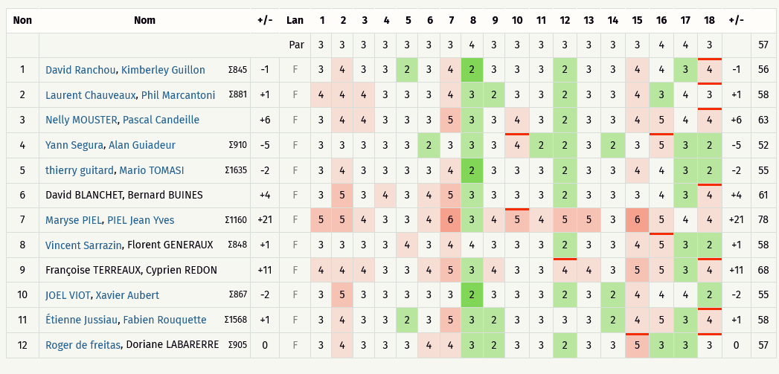
Critérium FNSMR par EQUIPE 2024-25 (14, 15/09/2024 - Saint Christophe de Double)

Classement DOUBLE Ronde 1 (Discgolfmétrix)
Rang | Nom | Trou | 1 | 2 | 3 | 4 | 5 | 6 | 7 | 8 | 9 | 10 | 11 | 12 | 13 | 14 | 15 | 16 | 17 | 18 | +/- | Sum | # PAR | Total
 |  | PAR | 3 | 3 | 3 | 3 | 3 | 3 | 3 | 4 | 3 | 3 | 3 | 3 | 3 | 3 | 3 | 4 | 4 | 3 |  | 57
1 | Yann SEGURA, Alan GUIADEUR | -5 | 3 | 3 | 3 | 3 | 3 | 2 | 3 | 3 | 3 | 4 | 2 | 2 | 3 | 2 | 3 | 5 | 3 | 2 | -5 | 52 | -5 | 52
2 | JOEL VIOT, Xavier AUBERT | -2 | 3 | 5 | 3 | 3 | 3 | 3 | 3 | 2 | 3 | 3 | 3 | 2 | 3 | 2 | 4 | 4 | 4 | 2 | -2 | 55 | -2 | 55
2 | Thierry GUITARD, Mario TOMASI | -2 | 3 | 4 | 3 | 3 | 3 | 3 | 4 | 2 | 3 | 3 | 3 | 2 | 3 | 3 | 4 | 4 | 3 | 2 | -2 | 55 | -2 | 55
4 | David RANCHOU, Kimberley GUILLON-CARNIEL | -1 | 3 | 4 | 3 | 3 | 2 | 3 | 4 | 2 | 3 | 3 | 3 | 2 | 3 | 3 | 4 | 4 | 3 | 4 | -1 | 56 | -1 | 56
5 | Roger DE FREITAS, Doriane LABARERRE | 0 | 3 | 4 | 3 | 3 | 3 | 4 | 4 | 3 | 2 | 3 | 3 | 2 | 3 | 3 | 5 | 3 | 3 | 3 | 0 | 57 | 0 | 57
6 | Étienne JUSSIAU, Fabien ROUQUETTE | 1 | 3 | 4 | 3 | 3 | 2 | 3 | 5 | 3 | 2 | 3 | 3 | 3 | 3 | 2 | 4 | 5 | 3 | 4 | 1 | 58 | 1 | 58
6 | Laurent CHAUVEAUX, Phil MARCANTONI | 1 | 4 | 4 | 4 | 3 | 3 | 3 | 4 | 3 | 2 | 3 | 3 | 2 | 3 | 3 | 4 | 3 | 4 | 3 | 1 | 58 | 1 | 58
6 | Vincent SARRAZIN, Florent GENERAUX | 1 | 3 | 3 | 3 | 3 | 4 | 3 | 4 | 4 | 3 | 3 | 3 | 2 | 3 | 3 | 4 | 5 | 3 | 2 | 1 | 58 | 1 | 58
9 | David BLANCHET, Bernard BUINES | 4 | 3 | 5 | 3 | 4 | 3 | 4 | 5 | 3 | 3 | 3 | 3 | 2 | 3 | 3 | 3 | 4 | 3 | 4 | 4 | 61 | 4 | 61
10 | Nelly MOUSTER, Pascal CANDEILLE | 6 | 3 | 4 | 4 | 3 | 3 | 3 | 5 | 3 | 3 | 4 | 3 | 2 | 3 | 3 | 4 | 5 | 4 | 4 | 6 | 63 | 6 | 63
11 | Françoise TERREAUX, Cyprien REDON | 11 | 4 | 4 | 4 | 3 | 3 | 4 | 5 | 3 | 4 | 3 | 3 | 4 | 4 | 3 | 5 | 5 | 3 | 4 | 11 | 68 | 11 | 68
12 | Maryse PIEL, PIEL Jean Yves | 21 | 5 | 5 | 4 | 3 | 3 | 4 | 6 | 3 | 4 | 5 | 4 | 5 | 5 | 3 | 6 | 5 | 4 | 4 | 21 | 78 | 21 | 78

DOUBLE R2
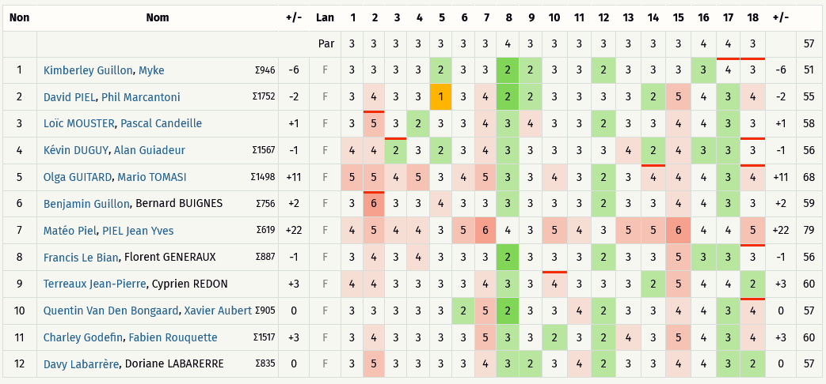
Critérium FNSMR par EQUIPE 2024-25 (14, 15/09/2024 - Saint Christophe de Double)

Classement DOUBLE Ronde 2 (Discgolfmétrix)
Rang | Nom | Trou | 1 | 2 | 3 | 4 | 5 | 6 | 7 | 8 | 9 | 10 | 11 | 12 | 13 | 14 | 15 | 16 | 17 | 18 | +/- | Sum | # PAR | Total
 |  | PAR | 3 | 3 | 3 | 3 | 3 | 3 | 3 | 4 | 3 | 3 | 3 | 3 | 3 | 3 | 3 | 4 | 4 | 3 |  | 57
1 | Kimberley GUILLON-CARNIEL, Myke CARNIEL | -6 | 3 | 3 | 3 | 3 | 2 | 3 | 3 | 2 | 2 | 3 | 3 | 2 | 3 | 3 | 3 | 3 | 4 | 3 | -6 | 51 | -6 | 51
2 | David PIEL, Phil MARCANTONI | -2 | 3 | 4 | 3 | 3 | 1 | 3 | 4 | 2 | 2 | 3 | 3 | 3 | 3 | 2 | 5 | 4 | 3 | 4 | -2 | 55 | -2 | 55
3 | Francis LE BIHAN, Florent GENERAUX | -1 | 3 | 4 | 3 | 4 | 3 | 3 | 3 | 2 | 3 | 3 | 3 | 2 | 3 | 3 | 5 | 3 | 3 | 3 | -1 | 56 | -1 | 56
4 | Davy LABARRERE, Doriane LABARERRE | 0 | 3 | 5 | 3 | 3 | 3 | 3 | 4 | 3 | 2 | 3 | 4 | 2 | 3 | 3 | 4 | 4 | 3 | 2 | 0 | 57 | 0 | 57
4 | Quentin VAN DEN BONGAARD, Xavier AUBERT | 0 | 3 | 3 | 3 | 3 | 3 | 2 | 5 | 2 | 3 | 3 | 4 | 2 | 3 | 3 | 4 | 4 | 3 | 4 | 0 | 57 | 0 | 57
6 | Loïc MOUSTER, Pascal CANDEILLE | 1 | 3 | 5 | 3 | 2 | 3 | 3 | 4 | 3 | 4 | 3 | 3 | 2 | 3 | 3 | 4 | 4 | 3 | 3 | 1 | 58 | 1 | 58
7 | Benjamin GUILLON, Bernard BUIGNES | 2 | 3 | 6 | 3 | 3 | 4 | 3 | 3 | 3 | 3 | 3 | 3 | 2 | 3 | 3 | 4 | 4 | 3 | 3 | 2 | 59 | 2 | 59
8 | Charley GODEFIN, Fabien ROUQUETTE | 3 | 3 | 4 | 3 | 3 | 3 | 3 | 5 | 3 | 3 | 2 | 3 | 2 | 4 | 3 | 5 | 4 | 3 | 4 | 3 | 60 | 3 | 60
8 | Kévin DUGUY, Yann SEGURA | 3 | 3 | 4 | 3 | 3 | 3 | 4 | 4 | 3 | 3 | 3 | 4 | 2 | 3 | 3 | 4 | 5 | 3 | 3 | 3 | 60 | 3 | 60
8 | TERREAUX Jean-Pierre, Cyprien REDON | 3 | 4 | 4 | 3 | 3 | 3 | 3 | 4 | 3 | 3 | 4 | 3 | 3 | 3 | 2 | 5 | 4 | 4 | 2 | 3 | 60 | 3 | 60
11 | Olga GUITARD, Mario TOMASI | 11 | 5 | 5 | 4 | 5 | 3 | 4 | 5 | 3 | 3 | 4 | 3 | 2 | 3 | 4 | 4 | 4 | 3 | 4 | 11 | 68 | 11 | 68
12 | Matéo PIEL, PIEL Jean Yves | 22 | 4 | 5 | 4 | 4 | 3 | 5 | 6 | 4 | 3 | 5 | 4 | 3 | 5 | 5 | 6 | 4 | 4 | 5 | 22 | 79 | 22 | 79

DOUBLE R3
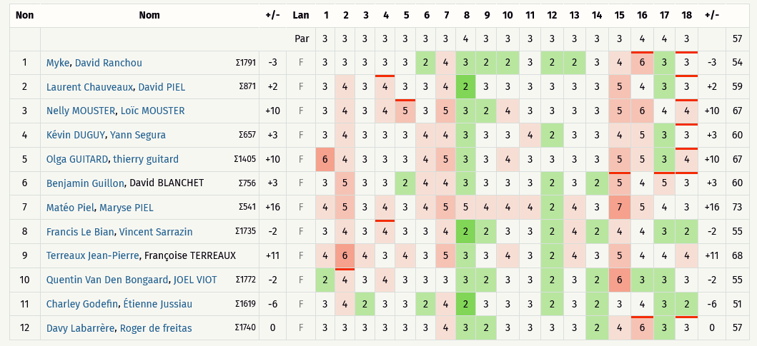
Critérium FNSMR par EQUIPE 2024-25 (14, 15/09/2024 - Saint Christophe de Double)

Classement DOUBLE Ronde 3 (Discgolfmétrix)
Rang | Nom | Trou | 1 | 2 | 3 | 4 | 5 | 6 | 7 | 8 | 9 | 10 | 11 | 12 | 13 | 14 | 15 | 16 | 17 | 18 | +/- | Sum | # PAR | Total
 |  | PAR | 3 | 3 | 3 | 3 | 3 | 3 | 3 | 4 | 3 | 3 | 3 | 3 | 3 | 3 | 3 | 4 | 4 | 3 |  | 57
1 | Charley GODEFIN, Étienne JUSSIAU | -6 | 3 | 4 | 2 | 3 | 3 | 2 | 4 | 2 | 3 | 3 | 3 | 2 | 3 | 2 | 3 | 4 | 3 | 2 | -6 | 51 | -6 | 51
2 | Myke CARNIEL, David RANCHOU | -3 | 3 | 3 | 3 | 3 | 3 | 2 | 4 | 3 | 2 | 2 | 3 | 2 | 2 | 3 | 4 | 6 | 3 | 3 | -3 | 54 | -3 | 54
3 | Francis LE BIHAN, Vincent SARRAZIN | -2 | 3 | 4 | 3 | 4 | 3 | 3 | 4 | 2 | 2 | 3 | 3 | 2 | 4 | 2 | 4 | 4 | 3 | 2 | -2 | 55 | -2 | 55
3 | Quentin VAN DEN BONGAARD, JOEL VIOT | -2 | 2 | 4 | 3 | 4 | 3 | 3 | 3 | 3 | 2 | 3 | 3 | 2 | 3 | 2 | 6 | 3 | 3 | 3 | -2 | 55 | -2 | 55
5 | Davy LABARRERE, Roger DE FREITAS | 0 | 3 | 3 | 3 | 3 | 3 | 3 | 4 | 3 | 2 | 3 | 3 | 3 | 3 | 2 | 4 | 6 | 3 | 3 | 0 | 57 | 0 | 57
6 | Laurent CHAUVEAUX, David PIEL | 2 | 3 | 4 | 3 | 4 | 3 | 3 | 4 | 2 | 3 | 3 | 3 | 3 | 3 | 3 | 5 | 4 | 3 | 3 | 2 | 59 | 2 | 59
7 | Benjamin GUILLON, David BLANCHET | 3 | 3 | 5 | 3 | 3 | 2 | 4 | 4 | 3 | 3 | 3 | 3 | 2 | 3 | 2 | 5 | 4 | 5 | 3 | 3 | 60 | 3 | 60
7 | Kévin DUGUY, Yann SEGURA | 3 | 3 | 4 | 3 | 3 | 3 | 4 | 4 | 3 | 3 | 3 | 4 | 2 | 3 | 3 | 4 | 5 | 3 | 3 | 3 | 60 | 3 | 60
9 | Nelly MOUSTER, Loïc MOUSTER | 10 | 3 | 4 | 3 | 4 | 5 | 3 | 5 | 3 | 2 | 4 | 3 | 3 | 3 | 3 | 5 | 6 | 4 | 4 | 10 | 67 | 10 | 67
9 | Olga GUITARD, Thierry GUITARD | 10 | 6 | 4 | 3 | 3 | 3 | 4 | 5 | 3 | 3 | 4 | 3 | 3 | 3 | 3 | 5 | 5 | 3 | 4 | 10 | 67 | 10 | 67
11 | TERREAUX Jean-Pierre, Françoise TERREAUX | 11 | 4 | 6 | 4 | 3 | 4 | 3 | 5 | 3 | 3 | 4 | 3 | 2 | 4 | 3 | 5 | 4 | 4 | 4 | 11 | 68 | 11 | 68
12 | Matéo PIEL, Maryse PIEL | 16 | 4 | 5 | 3 | 4 | 3 | 4 | 5 | 5 | 4 | 4 | 4 | 2 | 4 | 3 | 7 | 5 | 4 | 3 | 16 | 73 | 16 | 73

